계약서 캡쳐

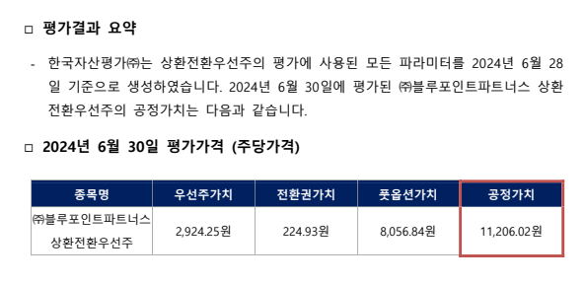

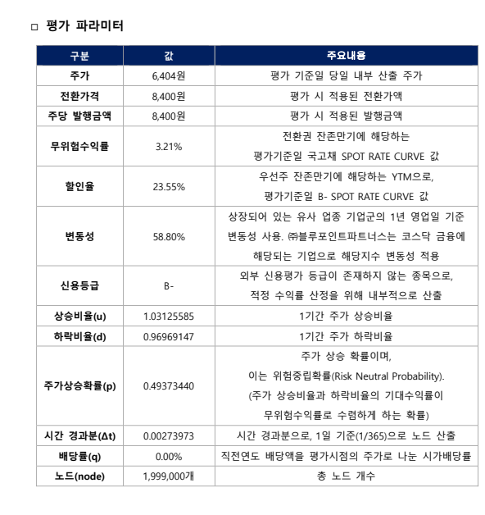

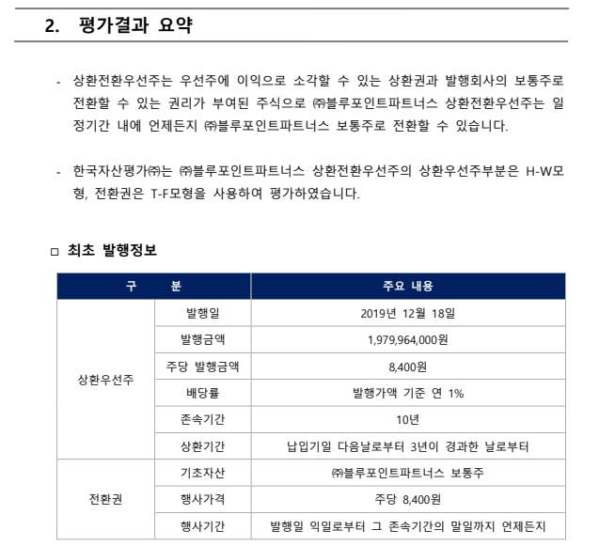

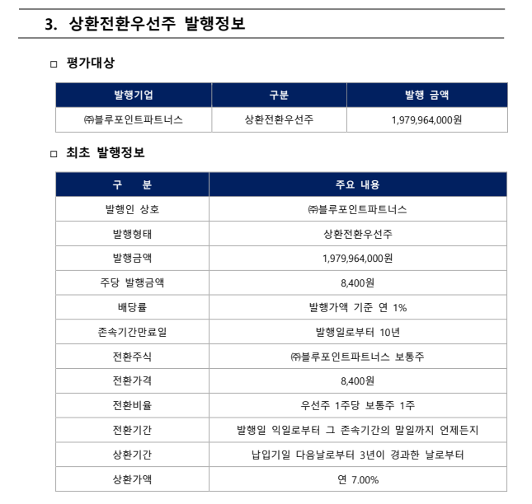

부트스트랩
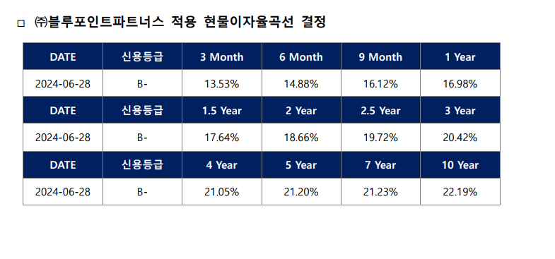
 | 액면가 | 100 |  | Rf |  |  |  |  |  |  |  |  |  | Kd
 |  |  |  | Index | 0 | 0 | 0 | 1 | 2 | 3 | 4 | 5 |  | Index | 0 | 0 | 0 | 1 | 2 | 3 | 4 | 5
 |  |  |  | Year | 0.25 | 0.5 | 0.75 | 1 | 3 | 5 | 10 | 20 |  | Year | 0.25 | 0.5 | 0.75 | 1 | 3 | 5 | 10 | 20
 |  |  |  | YTM | 3.41% | 3.32% | 3.32% | 3.30% | 3.18% | 3.20% | 3.26% | 3.25% |  | YTM |  |  |  | 17.23% | 20.38% | 21.12% | 21.68% | 21.85%
 |  |  |  | Diff |  |  |  | -0.0600% | 0.0100% | 0.0120% | -0.0010% |  |  | Diff |  |  |  | 1.58% | 0.37% | 0.11% | 0.02%

 | Rf

 | 연간 Bootstrapping
 | 보간이 필요한 연도 |  |  |  | - | 1 | - | 1 | - | 1 | 1 | 1 | 1 | -
 | 연간 보간 | 0.25 | 0.5 | 0.75 | 1 | 2 | 3 | 4 | 5 | 6 | 7 | 8 | 9 | 10
 | YTM | 3.41% | 3.32% | 3.32% | 3.30% | 3.24% | 3.18% | 3.19% | 3.20% | 3.21% | 3.22% | 3.24% | 3.25% | 3.26%
 | Index |  |  |  | 1 | 1 | 2 | 2 | 3 | 3 | 3 | 3 | 3 | 4
 | 분기 보간 |  |  |  | -0.02% | -0.01% | 0.00% | 0.00% | 0.00% | 0.00% | 0.00% | 0.00% | 0.00%

 | 분기 Bootstrapping
 | 보간이 필요한 분기 |  |  |  |  | 1 | 1 | 1 | 1 | 2 | 2 | 2 | 2 | 3 | 3 | 3 | 3 | 4 | 4 | 4 | 4 | 5 | 5
 |  | 0.25 | 0.5 | 0.75 | 1 | 1.25 | 1.5 | 1.75 | 2 | 2.25 | 2.5 | 2.75 | 3 | 3.25 | 3.5 | 3.75 | 4 | 4.25 | 4.5 | 4.75 | 5 | 5.25 | 5.5
 | YTM | 3.41% | 3.32% | 3.32% | 3.30% | 3.29% | 3.27% | 3.26% | 3.24% | 3.23% | 3.21% | 3.20% | 3.18% | 3.18% | 3.19% | 3.19% | 3.19% | 3.19% | 3.20% | 3.20% | 3.20% | 3.20% | 3.21%
 | Spot | 3.41% | 3.32% | 3.32% | 3.30% | 3.28% | 3.27% | 3.25% | 3.24% | 3.22% | 3.21% | 3.19% | 3.18% | 3.18% | 3.18% | 3.19% | 3.19% | 3.19% | 3.19% | 3.20% | 3.20% | 3.20% | 3.21%
 | 만기원리금 | 100.85 | 100.83 | 100.83 | 100.83 | 100.82 | 100.82 | 100.81 | 100.81 | 100.81 | 100.80 | 100.80 | 100.79 | 100.80 | 100.80 | 100.80 | 100.80 | 100.80 | 100.80 | 100.80 | 100.80 | 100.80 | 100.80
 | 이자현가 | 0 | 0.82298406088 | 1.6393772299 | 2.4342968 | 3.2179338602 | 3.9879887407 | 4.7446576382 | 5.4881331728 | 6.2186044528 | 6.9362571379 | 7.6412735016 | 8.3338324911 | 9.063950837 | 9.7894338042 | 10.510304518 | 11.226586037 | 11.938301349 | 12.645473373 | 13.348124962 | 14.046278896 | 14.742259209 | 15.433979541
 | 만기원리금 현가 | 100 | 99.177015939 | 98.36062277 | 97.5657032 | 96.78206614 | 96.012011259 | 95.255342362 | 94.511866827 | 93.781395547 | 93.063742862 | 92.358726498 | 91.666167509 | 90.936049163 | 90.210566196 | 89.489695482 | 88.773413963 | 88.061698651 | 87.354526627 | 86.651875038 | 85.953721104 | 85.257740791 | 84.566020459
 | PV factor(Spot) | 0.9915470613 | 0.9836062277 | 0.97550949886 | 0.96767372378 | 0.95993717733 | 0.9523347758 | 0.94486458803 | 0.93752471806 | 0.93031330446 | 0.92322851975 | 0.91626856978 | 0.90943169313 | 0.9021825021 | 0.89497938858 | 0.88782212228 | 0.8807104736 | 0.87364421363 | 0.86662311414 | 0.85964694759 | 0.85271548714 | 0.84580462736 | 0.8389361315
 | 2024-06-30 | 2024-09-30 | 2024-12-31 | 2025-03-31 | 2025-06-30 | 2025-09-30 | 2025-12-31 | 2026-03-31 | 2026-06-30 | 2026-09-30 | 2026-12-31 | 2027-03-31 | 2027-06-30 | 2027-09-30 | 2027-12-31 | 2028-03-31 | 2028-06-30 | 2028-09-30 | 2028-12-31 | 2029-03-31 | 2029-06-30 | 2029-09-30 | 2029-12-31

 | 선도이자율
분기 인덱스 | Mod Index |  |  | 1 | - | - | 1 | - | - | 1 | - | - | 1 | - | - | 1 | - | - | 1 | - | - | 1 | - | - | 1 | - | - | 1 | - | - | 1 | - | - | 1 | - | - | 1 | - | - | 1 | - | - | 1 | - | - | 1 | - | - | 1 | - | - | 1 | - | - | 1 | - | - | 1 | - | - | 1 | - | - | 1 | - | - | 1
 | dt | 0.08 | 0.17 | 0.25 | 0.33 | 0.42 | 0.50 | 0.58 | 0.67 | 0.75 | 0.83 | 0.92 | 1.00 | 1.08 | 1.17 | 1.25 | 1.33 | 1.42 | 1.50 | 1.58 | 1.67 | 1.75 | 1.83 | 1.92 | 2.00 | 2.08 | 2.17 | 2.25 | 2.33 | 2.42 | 2.50 | 2.58 | 2.67 | 2.75 | 2.83 | 2.92 | 3.00 | 3.08 | 3.17 | 3.25 | 3.33 | 3.42 | 3.50 | 3.58 | 3.67 | 3.75 | 3.83 | 3.92 | 4.00 | 4.08 | 4.17 | 4.25 | 4.33 | 4.42 | 4.50 | 4.58 | 4.67 | 4.75 | 4.83 | 4.92 | 5.00 | 5.08 | 5.17 | 5.25 | 5.33 | 5.42 | 5.50
 | Date | 2024-07-31 | 2024-08-31 | 2024-09-30 | 2024-10-31 | 2024-11-30 | 2024-12-31 | 2025-01-31 | 2025-02-28 | 2025-03-31 | 2025-04-30 | 2025-05-31 | 2025-06-30 | 2025-07-31 | 2025-08-31 | 2025-09-30 | 2025-10-31 | 2025-11-30 | 2025-12-31 | 2026-01-31 | 2026-02-28 | 2026-03-31 | 2026-04-30 | 2026-05-31 | 2026-06-30 | 2026-07-31 | 2026-08-31 | 2026-09-30 | 2026-10-31 | 2026-11-30 | 2026-12-31 | 2027-01-31 | 2027-02-28 | 2027-03-31 | 2027-04-30 | 2027-05-31 | 2027-06-30 | 2027-07-31 | 2027-08-31 | 2027-09-30 | 2027-10-31 | 2027-11-30 | 2027-12-31 | 2028-01-31 | 2028-02-29 | 2028-03-31 | 2028-04-30 | 2028-05-31 | 2028-06-30 | 2028-07-31 | 2028-08-31 | 2028-09-30 | 2028-10-31 | 2028-11-30 | 2028-12-31 | 2029-01-31 | 2029-02-28 | 2029-03-31 | 2029-04-30 | 2029-05-31 | 2029-06-30 | 2029-07-31 | 2029-08-31 | 2029-09-30 | 2029-10-31 | 2029-11-30 | 2029-12-31
 |  | 0.00% | 0.00% | 3.41% | 0.00% | 0.00% | 3.32% | 0.00% | 0.00% | 3.32% | 0.00% | 0.00% | 3.30% | 0.00% | 0.00% | 3.28% | 0.00% | 0.00% | 3.27% | 0.00% | 0.00% | 3.25% | 0.00% | 0.00% | 3.24% | 0.00% | 0.00% | 3.22% | 0.00% | 0.00% | 3.21% | 0.00% | 0.00% | 3.19% | 0.00% | 0.00% | 3.18% | 0.00% | 0.00% | 3.18% | 0.00% | 0.00% | 3.18% | 0.00% | 0.00% | 3.19% | 0.00% | 0.00% | 3.19% | 0.00% | 0.00% | 3.19% | 0.00% | 0.00% | 3.19% | 0.00% | 0.00% | 3.20% | 0.00% | 0.00% | 3.20% | 0.00% | 0.00% | 3.20% | 0.00% | 0.00% | 3.21%
 | 월 보간 |  |  | -0.03% | -0.03% | -0.03% | 0.00% | 0.00% | 0.00% | -0.01% | -0.01% | -0.01% | -0.01% | -0.01% | -0.01% | -0.01% | -0.01% | -0.01% | -0.01% | -0.01% | -0.01% | -0.01% | -0.01% | -0.01% | -0.01% | -0.01% | -0.01% | -0.01% | -0.01% | -0.01% | -0.01% | -0.01% | -0.01% | -0.01% | -0.01% | -0.01% | 0.00% | 0.00% | 0.00% | 0.00% | 0.00% | 0.00% | 0.00% | 0.00% | 0.00% | 0.00% | 0.00% | 0.00% | 0.00% | 0.00% | 0.00% | 0.00% | 0.00% | 0.00% | 0.00% | 0.00% | 0.00% | 0.00% | 0.00% | 0.00% | 0.00% | 0.00% | 0.00% | 0.00% | 0.00% | 0.00% | -1.07%
 | Spot | 3.47% | 3.44% | 3.41% | 3.38% | 3.35% | 3.32% | 3.32% | 3.32% | 3.32% | 3.31% | 3.31% | 3.30% | 3.29% | 3.29% | 3.28% | 3.28% | 3.27% | 3.27% | 3.26% | 3.26% | 3.25% | 3.25% | 3.24% | 3.24% | 3.23% | 3.23% | 3.22% | 3.22% | 3.21% | 3.21% | 3.20% | 3.20% | 3.19% | 3.19% | 3.18% | 3.18% | 3.18% | 3.18% | 3.18% | 3.18% | 3.18% | 3.18% | 3.18% | 3.18% | 3.19% | 3.19% | 3.19% | 3.19% | 3.19% | 3.19% | 3.19% | 3.19% | 3.19% | 3.19% | 3.19% | 3.20% | 3.20% | 3.20% | 3.20% | 3.20% | 3.20% | 3.20% | 3.20% | 3.20% | 3.20% | 3.21%
 | 분자 | 3.47% | 1.0057417592 | 1.0085492482 | 1.0113139394 | 1.0140354363 | 1.016713348 | 1.0195261847 | 1.0223468738 | 1.0251754375 | 1.0279540627 | 1.0307286917 | 1.0334992516 | 1.0362844241 | 1.0390683747 | 1.0418510535 | 1.0446321849 | 1.0474119144 | 1.0501901912 | 1.052966717 | 1.0557416611 | 1.0585149722 | 1.0612863241 | 1.064055914 | 1.06682369 | 1.069589296 | 1.0723529585 | 1.0751146256 | 1.0778739094 | 1.0806310675 | 1.0833860474 | 1.0861384292 | 1.088888502 | 1.0916362125 | 1.0943811091 | 1.0971235119 | 1.0998633676 | 1.1028074909 | 1.105761239 | 1.108724647 | 1.1116973816 | 1.1146798262 | 1.1176720163 | 1.1206736882 | 1.123685161 | 1.1267064706 | 1.1297374112 | 1.1327782485 | 1.1358290185 | 1.1388895649 | 1.1419601076 | 1.1450406828 | 1.1481311773 | 1.151231771 | 1.1543425006 | 1.1574632907 | 1.1605942859 | 1.1637355234 | 1.1668869616 | 1.1700487137 | 1.1732208172 | 1.1764140379 | 1.1796180967 | 1.1828330347 | 1.1860588828 | 1.1892956927 | 1.1925435061
 | 분모 |  | 1.0028918741 | 1.0057417592 | 1.0085492482 | 1.0113139394 | 1.0140354363 | 1.016713348 | 1.0195261847 | 1.0223468738 | 1.0251754375 | 1.0279540627 | 1.0307286917 | 1.0334992516 | 1.0362844241 | 1.0390683747 | 1.0418510535 | 1.0446321849 | 1.0474119144 | 1.0501901912 | 1.052966717 | 1.0557416611 | 1.0585149722 | 1.0612863241 | 1.064055914 | 1.06682369 | 1.069589296 | 1.0723529585 | 1.0751146256 | 1.0778739094 | 1.0806310675 | 1.0833860474 | 1.0861384292 | 1.088888502 | 1.0916362125 | 1.0943811091 | 1.0971235119 | 1.0998633676 | 1.1028074909 | 1.105761239 | 1.108724647 | 1.1116973816 | 1.1146798262 | 1.1176720163 | 1.1206736882 | 1.123685161 | 1.1267064706 | 1.1297374112 | 1.1327782485 | 1.1358290185 | 1.1388895649 | 1.1419601076 | 1.1450406828 | 1.1481311773 | 1.151231771 | 1.1543425006 | 1.1574632907 | 1.1605942859 | 1.1637355234 | 1.1668869616 | 1.1700487137 | 1.1732208172 | 1.1764140379 | 1.1796180967 | 1.1828330347 | 1.1860588828 | 1.1892956927
 | Forward Rate | 3.47% | 3.41% | 3.35% | 3.29% | 3.23% | 3.17% | 3.32% | 3.32% | 3.32% | 3.25% | 3.24% | 3.23% | 3.23% | 3.22% | 3.21% | 3.20% | 3.19% | 3.18% | 3.17% | 3.16% | 3.15% | 3.14% | 3.13% | 3.12% | 3.11% | 3.10% | 3.09% | 3.08% | 3.07% | 3.06% | 3.05% | 3.04% | 3.03% | 3.02% | 3.01% | 3.00% | 3.21% | 3.21% | 3.22% | 3.22% | 3.22% | 3.22% | 3.22% | 3.22% | 3.23% | 3.23% | 3.23% | 3.23% | 3.23% | 3.24% | 3.24% | 3.24% | 3.24% | 3.24% | 3.24% | 3.25% | 3.25% | 3.25% | 3.25% | 3.25% | 3.27% | 3.27% | 3.27% | 3.27% | 3.27% | 3.28%

채권만기수익률_Seibro
구분 |  | 신용등급 | 3M | 6M | 9M | 1Y | 3Y | 5Y | 10Y | 20Y
국채 | 국고채권 | 양곡, 외평, 재정 | 3.41 | 3.32 | 3.32 | 3.3 | 3.18 | 3.2 | 3.26 | 3.25
국채 | 국민주택2종 | 국민주택2종 | 3.25 | 3.21 | 3.2 | 3.13 | 3.12 | 3.08 | 3.39 | 3.47
국채 | 국민주택1종 | 국민주택1종 및 기타국채 | 3.44 | 3.42 | 3.41 | 3.34 | 3.28 | 3.31 | 0 | 0
지방채 | 서울도시철도 | 서울도시철도채권 | 3.52 | 3.49 | 3.5 | 3.42 | 3.44 | 3.36 | 0 | 0
지방채 | 지역개발 | 지역개발채권 및 기타지방채 | 3.52 | 3.49 | 3.5 | 3.42 | 3.44 | 3.36 | 3.64 | 3.68
특수채 | 공사채 공단채 | 특수채 AAA | 3.52 | 3.53 | 3.51 | 3.5 | 3.36 | 3.35 | 3.43 | 3.47
특수채 | 공사채 공단채 | 특수채 AA+ | 3.55 | 3.59 | 3.57 | 3.56 | 3.47 | 3.48 | 3.62 | 3.71
특수채 | 공사채 공단채 | 특수채 AA0 | 3.62 | 3.67 | 3.66 | 3.66 | 3.63 | 3.63 | 3.76 | 3.85
특수채 | 공사채 공단채 | 특수채 AA- | 3.75 | 3.8 | 3.81 | 3.88 | 3.78 | 3.77 | 3.88 | 3.98
특수채 | 예금보험 | 예금보험채 | 3.46 | 3.46 | 3.43 | 3.43 | 3.28 | 3.31 | 3.38 | 3.4
특수채 | MBS | MBS | 3.47 | 3.54 | 3.53 | 3.58 | 3.51 | 3.49 | 3.57 | 3.59
통안증권 | - | 통안증권 | 3.46 | 3.43 | 3.38 | 3.33 | 3.26 | 0 | 0 | 0
금융채 | 은행채 | 산금채 AAA | 3.56 | 3.54 | 3.5 | 3.45 | 3.29 | 3.31 | 3.8 | 3.97
금융채 | 은행채 | 중금채 AAA | 3.56 | 3.54 | 3.5 | 3.45 | 3.29 | 3.31 | 3.83 | 4
금융채 | 은행채 | 은행채 AAA | 3.6 | 3.57 | 3.53 | 3.48 | 3.43 | 3.45 | 3.9 | 4.06
금융채 | 은행채 | 은행채 AA+ | 3.62 | 3.6 | 3.59 | 3.56 | 3.53 | 3.58 | 4 | 4.27
금융채 | 은행채 | 은행채 AA0 | 3.78 | 3.77 | 3.76 | 3.75 | 3.79 | 3.85 | 4.37 | 4.6
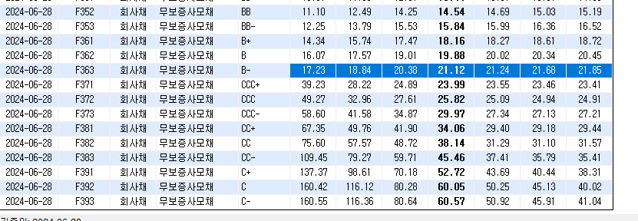
금융채 | 은행채 | 은행채 AA- | 3.93 | 3.99 | 4 | 4 | 4.03 | 4.08 | 4.63 | 4.87
금융채 | 은행채 | 은행채 A+ | 4.03 | 4.07 | 4.09 | 4.1 | 4.14 | 4.21 | 4.83 | 5.07
금융채 | 은행채 | 은행채 A0 | 4.12 | 4.15 | 4.17 | 4.18 | 4.24 | 4.32 | 4.98 | 5.21
금융채 | 은행채 | 은행채 A- | 4.2 | 4.24 | 4.26 | 4.27 | 4.33 | 4.44 | 5.12 | 5.36
금융채 | 기타금융채 | 기타 금융채 AA+ | 3.56 | 3.57 | 3.59 | 3.59 | 3.55 | 3.59 | 4.61 | 5.17
금융채 | 기타금융채 | 기타 금융채 AA0 | 3.59 | 3.59 | 3.61 | 3.61 | 3.59 | 3.8 | 4.79 | 5.41
금융채 | 기타금융채 | 기타 금융채 AA- | 3.63 | 3.65 | 3.66 | 3.66 | 3.69 | 3.91 | 5 | 5.64
금융채 | 기타금융채 | 기타 금융채 A+ | 4.18 | 4.52 | 4.63 | 4.63 | 4.79 | 5.12 | 5.69 | 6.07
금융채 | 기타금융채 | 기타 금융채 A0 | 4.73 | 5.12 | 5.28 | 5.38 | 5.57 | 5.74 | 6.12 | 6.44
금융채 | 기타금융채 | 기타 금융채 A- | 5.26 | 5.78 | 5.93 | 5.94 | 6.26 | 6.4 | 6.77 | 7.08
금융채 | 기타금융채 | 기타 금융채 BBB+ | 6.12 | 6.86 | 7.16 | 7.17 | 7.63 | 7.72 | 8.04 | 8.47
금융채 | 기타금융채 | 기타 금융채 BBB0 | 6.77 | 7.59 | 7.91 | 7.95 | 8.55 | 8.76 | 9.32 | 10.04
금융채 | 기타금융채 | 기타 금융채 BBB- | 8.17 | 8.93 | 9.29 | 9.3 | 9.96 | 10.25 | 10.7 | 11.38
회사채 | 공모무보증 | 무보증 공모 회사채 AAA | 3.57 | 3.57 | 3.58 | 3.57 | 3.55 | 3.53 | 3.94 | 4.3
회사채 | 공모무보증 | 무보증 공모 회사채 AA+ | 3.58 | 3.58 | 3.59 | 3.59 | 3.58 | 3.6 | 4.22 | 4.66
회사채 | 공모무보증 | 무보증 공모 회사채 AA0 | 3.58 | 3.59 | 3.59 | 3.59 | 3.62 | 3.67 | 4.56 | 5.25
회사채 | 공모무보증 | 무보증 공모 회사채 AA- | 3.61 | 3.62 | 3.62 | 3.63 | 3.66 | 3.77 | 4.93 | 5.78
회사채 | 공모무보증 | 무보증 공모 회사채 A+ | 3.71 | 3.84 | 3.9 | 3.9 | 4.1 | 4.6 | 5.49 | 6.22
회사채 | 공모무보증 | 무보증 공모 회사채 A0 | 3.85 | 4 | 4.07 | 4.07 | 4.37 | 5.04 | 5.95 | 6.65
회사채 | 공모무보증 | 무보증 공모 회사채 A- | 4.08 | 4.24 | 4.33 | 4.34 | 4.81 | 5.64 | 6.47 | 7.2
회사채 | 공모무보증 | 무보증 공모 회사채 BBB+ | 4.74 | 5.21 | 5.61 | 5.76 | 7.34 | 7.58 | 8.02 | 8.63
회사채 | 공모무보증 | 무보증 공모 회사채 BBB0 | 5.12 | 5.71 | 6.19 | 6.43 | 8.39 | 8.63 | 9.12 | 9.81
회사채 | 공모무보증 | 무보증 공모 회사채 BBB- | 5.8 | 6.5 | 7.12 | 7.41 | 9.76 | 10.05 | 10.55 | 11.23

